TOPOLOGY
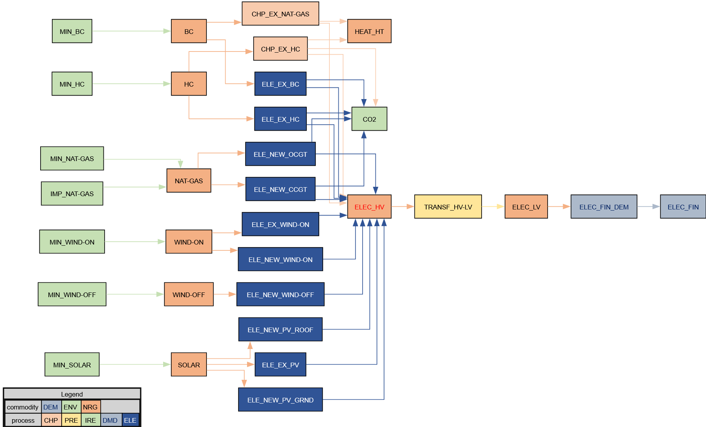

PP
The character " ~ " after the attribute name allows an additional dimension to be inserted to "flatten" the table.
Power Plants

 |  |  | ~FI_T
TechName | * TechDesc | Comm-IN | Comm-OUT | EFF | CAP2ACT | STOCK~2020~2021 | STOCK~2025 | STOCK~2030 | STOCK~2035 | STOCK~2040 | STOCK~2045 | STOCK~2050 | PEAK | AFA~2020~2021~FX | AFA | FIXOM | VAROM
\I: Technology Name | Technology Description | Commodity Input | Commodity Output | Efficiency | Capacity to Activity Factor | Installed Capacity [GW] |  |  |  |  |  |  | Peak EQ Factor | Annual Availability Factor | Annual Availability Factor | Fixed O&M Costs [PLN/kW] | Variable O&M Costs [PLN/GJ]
\I: Nazwa procesu | Opis procesu | Dobro na wejściu | Dobro na wyjściu | Sprawność | Przelicznik mocy zainstalowanej na aktywność (produkcję) procesu | Moc zainstalowana (w roku po znaku ~) |  |  |  |  |  |  | Dostępność mocy w szczycie zapotrzebowania | Roczna dostępność mocy | Roczna dostępność mocy | Koszty stałe (niezależne od produkcji) | Koszty zmienne niepaliwowe (zależne od produkcji)
ELE_EX_HC | Existing Hard Coal Power Plants | HC | ELEC_HV | 0.378 | 31.536 | 17.024 | 16.974 | 9.549 | 7.508 | 5.295 | 3.541 | 0.000 | 1.00 | 0.33 | 0.4125 | 198.00 | 4.25
ELE_EX_BC | Existing Brown Coal Power Plants | BC | ELEC_HV | 0.344 | 31.536 | 7.391 | 7.531 | 7.189 | 3.145 | 1.489 | 0.890 | 0.000 | 1.00 | 0.54 | 0.675 | 220.50 | 4.00

Alternative Syntax - one process

TechName | * TechDesc | Comm-IN | Comm-OUT | EFF | CAP2ACT | Year | LimType | STOCK | PEAK | AFA | AFA | FIXOM | VAROM
\I: Technology Name | Technology Description | Commodity Input | Commodity Output | Efficiency | Capacity to Activity Factor | Year | Limit type [(in)equality sing] | Installed Capacity [GW] | Peak EQ Factor | Annual Availability Factor | Annual Availability Factor | Fixed O&M Costs [PLN/kW] | Variable O&M Costs [PLN/GJ]
\I: Nazwa procesu | Opis procesu | Dobro na wejściu | Dobro na wyjściu | Sprawność | Przelicznik mocy zainstalowanej na aktywność (produkcję) procesu | Rok | Znak równania | Moc zainstalowana (w roku po znaku ~) | Dostępność mocy w szczycie zapotrzebowania | Roczna dostępność mocy | Roczna dostępność mocy | Koszty stałe (niezależne od produkcji) | Koszty zmienne niepaliwowe (zależne od produkcji)
ELE_EX_HC | Existing Hard Coal Power Plants | HC | ELEC_HV | 0.378 | 31.536 |  |  |  | 1.00 |  | 0.4125 | 198.00 | 4.25
 |  |  |  |  |  | 2020 | FX | 17.024 |  | 0.33
 |  |  |  |  |  | 2021 | FX | 17.024 |  | 0.33
 |  |  |  |  |  | 2025 |  | 13.974
 |  |  |  |  |  | 2030 |  | 9.549
 |  |  |  |  |  | 2035 |  | 7.508
 |  |  |  |  |  | 2040 |  | 5.295
 |  |  |  |  |  | 2045 |  | 3.541
 |  |  |  |  |  | 2050 |  | 0.000

